会社新規アカウント作成メール送信
会社新規アカウント作成メール送信

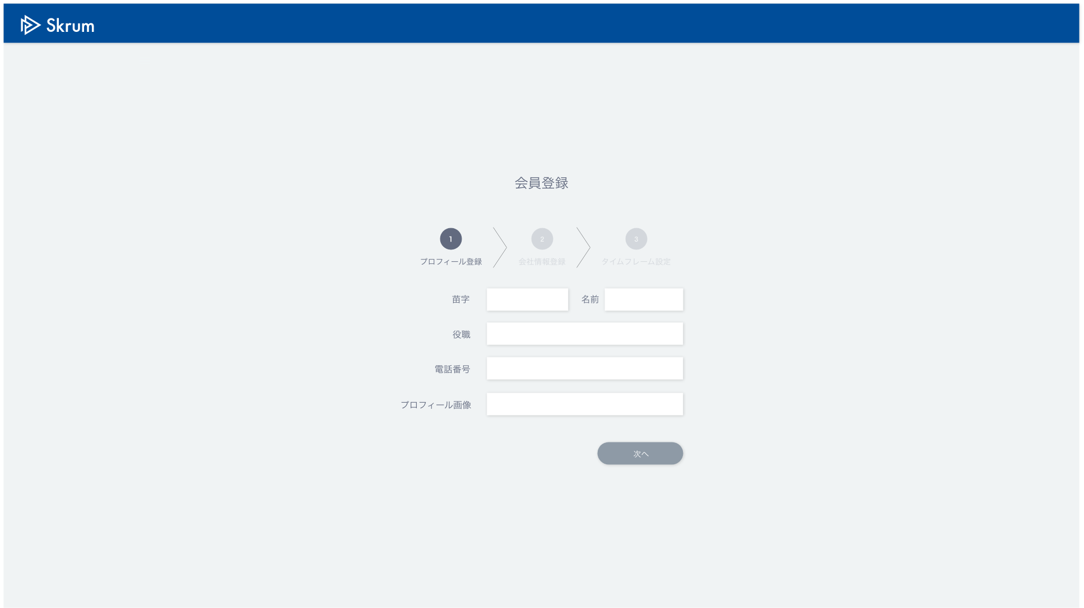

新規アカウント作成
（2週間無料お試しプラン）

Eメールアドレス

サブドメイン

Validation error message is shown around here with red characters.

送信

Use API AA0101 in throwing API.
ex.)
v1/preregister.json
METHOD: POST
[Request Json Schema]
{
"emailAddress": "sampleuser7@skrum.jp",
"subdomain": "company7"
}

